Sheet1
 | Ví dụ dưới đây sẽ hướng dẫn tạo một project Android từ đầu. Việc của chúng ta đơn giản là tạo một ứng dụng quản lý "To do list" sử dụng Android View control.

① | Bắt đầu với việc tạo một Android Project bằng Eclipse IDE: |  | Có thể bỏ qua bước một nếu bạn không phải là 1 newbie
 | Trong Eclipse chọn File/New/Android Application Project.

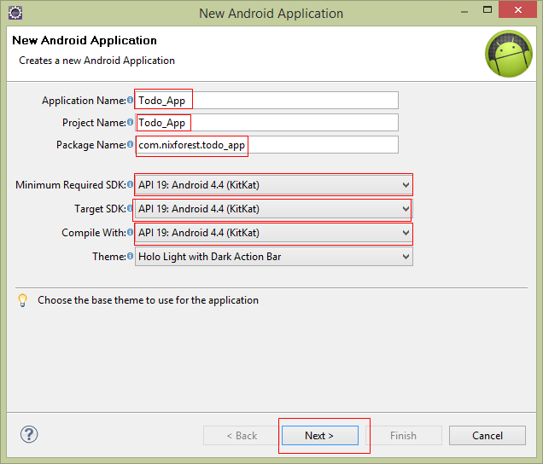
Tên của ứng dụng.
Có thể sử dụng space.
Tên của project.
KHÔNG thể sử dụng space,...
Tên của package.
Thông thường phải là một tên unique nhằm tránh conflict sau này
Chọn version Android thấp nhất mà ứng dụng có thể chạy đc. Version càng thấp thì càng nhiều device có thể chạy đc, tuy nhiên lại làm giảm số chức năng
Cái trên là thấp nhất thì cái này là cao nhất. Việc này chỉ ra rằng là ứng dụng đã được test OK trên version này.
 | Ở màn hình New Android Application fill những thông tin cần thiết, chọn Next.

 | Fill tiếp những thông tin cần thiết, chọn Next.
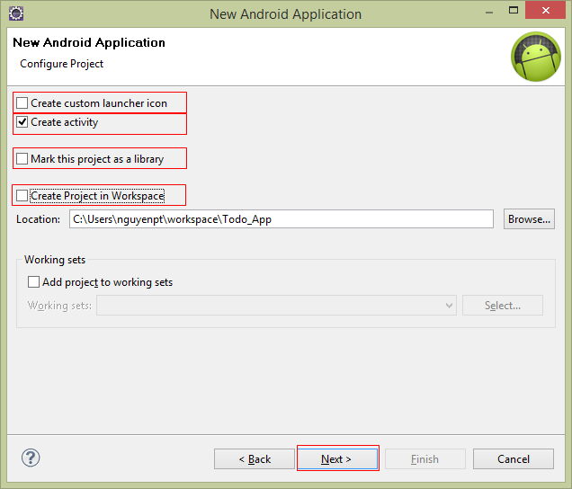
Muốn tạo icon mới cho Application thì chọn cái này. Không thì bỏ chọn, nó sẽ dùng icon mặc định.
Muốn tạo luôn 1 activity khi khởi tạo ứng dụng thì chọn.
Chọn cái này thì ứng dụng sẽ là 1 library => không chọn.
Bỏ chọn cái này để lưu đường dẫn của Project tùy ý.

 | Chọn Blank Activity/Next.
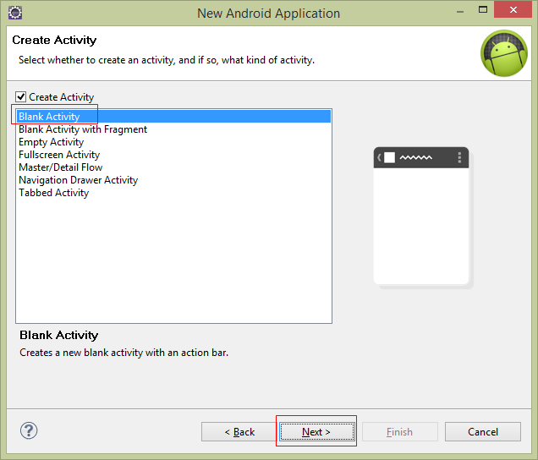
Tạo ra một activity rỗng không có gì cả.

 | Đặt tên cho Activity và chọn Finish.
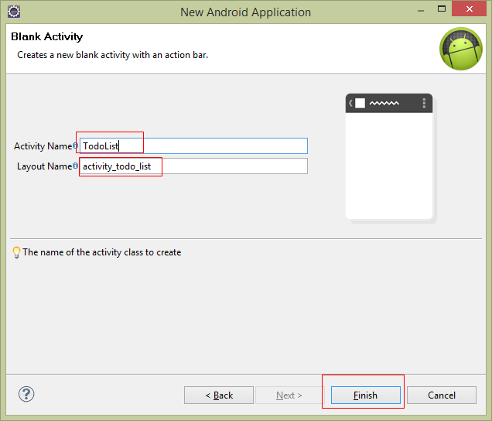
Tên của Activity, nó chính là tên file *.java
Tên của Layout, nó chính là tên file *.xml

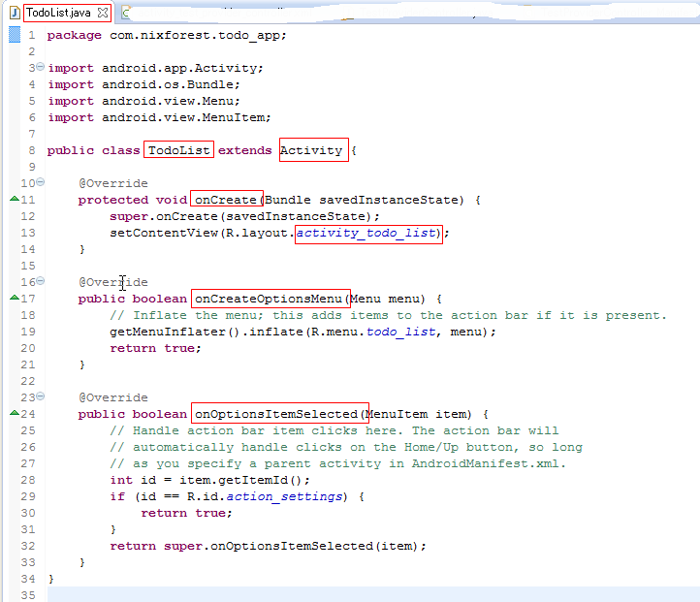
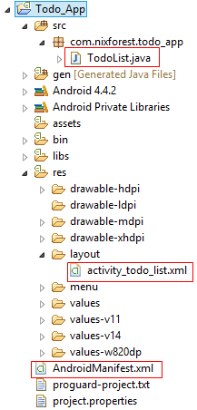
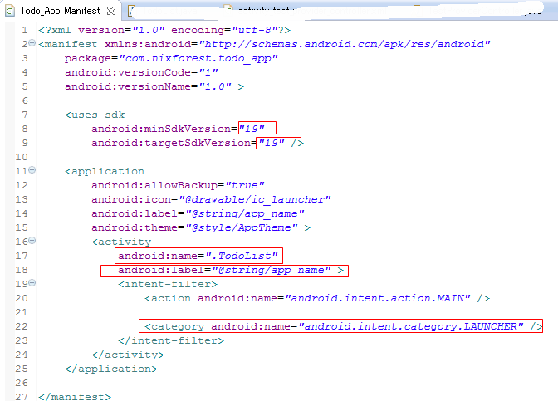

Đây chính là sự liên kết giữa Activity là Layout tương ứng
Tên class cũng chính là tên file
Class sẽ kết thừa từ lớp Activity
Hàm được gọi khi Activity được start
Initialize the contents of the Activity's standard options menu
This hook is called whenever an item in your options menu is selected
Các version lúc nãy đã chọn ở lúc khởi tạo project
Tên của Activity
Cái mà được hiển thị lên top của Activity
Xác định khi khởi chạy ứng dụng thì Activity này sẽ được chạy đầu tiên

 | Kết quả

② | Bây giờ là lúc quyết định xem sẽ phải hiển thị cái gì lên cho user và user sẽ có những action nào.
 | Trong ví dụ này, chúng ta sẽ giúp user quản lý danh sách những công việc cần làm "To do items"
 | => cần một list "To do item"
 | User có thể add mới một item => cần một text entry box
 | Mở file activity_todo_list.xml và update như sau:
 |  | <LinearLayout xmlns:android="http://schemas.android.com/apk/res/android"
 |  | xmlns:tools="http://schemas.android.com/tools"
 |  | android:orientation="vertical" |  | => list "To do items" sẽ hiển thị theo cột dọc từ trên xuống dưới
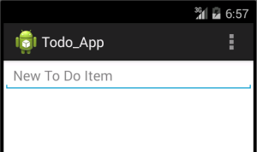
 |  | android:layout_width="fill_parent" |  | => App sẽ hiển thị chiều rộng chiếm đầy màn hình
 |  | android:layout_height="fill_parent" |  | => App sẽ hiển thị chiều cao chiếm đầy màn hình
 |  | tools:context="com.nixforest.todo_list.ToDoList" >
 |  | <EditText
 |  | android:id="@+id/myEditText" |  | => Tạo ra edit text control với tên là "myEditText"
 |  | android:layout_width="fill_parent" |  | => Edit text sẽ có chiều rộng chiếm đầy màn hình
 |  | android:layout_height="wrap_content" |  | => Edit text sẽ có chiều cao đủ chứa nội dung bên trong nó
 |  | android:text="" |  | => Edit text mới tạo ra sẽ chưa có nội dung bên trong
 |  | android:inputType="text" |  | => chỉ có thể nhập text
 |  | android:hint="@string/edit_text_hint" |  | => Hint (gợi ý)
 |  | ></EditText>
 |  | <ListView
 |  | android:id="@+id/myListView" |  | => Tạo ra list view control với tên là "myListView"
 |  | android:layout_width="fill_parent" |  | => list view sẽ có chiều rộng chiếm đầy màn hình
 |  | android:layout_height="wrap_content" |  | => list view sẽ có chiều cao đủ chứa nội dung bên trong nó
 |  | ></ListView>
 |  | </LinearLayout>

